Sheet1
[CGM排期]
[演讲题目] | SCALE: Single-cell ATAC-seq analysis via latent feature extraction
[演讲时间]
[关键词] | Single-cell; ATAC-seq; Epigenetic; Clustering; Imputation
[嘉宾介绍] | 熊磊，MIT 博士后，博士毕业于清华大学生命学院。主要研究方向是利用深度学习技术开发单细胞基因组分析工具。主要工作发表在Nature Communications期刊上。
[中文摘要] | 细胞异质性是生命的普遍特征，广泛影响着包括发育、神经和肿瘤等生命现 象。对于多细胞个体而言，尽管所有细胞的基因组是相同的，但是由于调控基因 表达的表观基因组不同，使得不同细胞的基因差异表达，从而呈现出不同形态功 能。因此，从表观基因组层面理解并揭示细胞异质性的机制非常重要。 单细胞技术可以准确高效地分离出单个细胞，并结合高通量测序技术，可以 检测单细胞精度的 DNA、RNA 和蛋白质等层面的细胞差异，广泛应用于细胞异质 性的研究。近年来不断发展的单细胞 ATAC-seq(scATAC-seq)技术借助 Tn5 转座 酶在单细胞水平上特异性地标记并检测染色质的开放区间，揭示了基因表观调控 层面的细胞间的差异。 然而，由于高通量技术的限制，无法有效检测每一个单细胞的所有信号;此 外，二倍体基因组的染色质上开放位点一般最多只有两个拷贝，而整个基因组的 能检测到开放位点的数目有几十万之多，导致许多信号丢失。因此，单细胞 ATAC-seq 数据具有异常的高维度和稀疏性等特点，使得数据分析变得极具挑战。 在本论文中，我们结合了变分自编码器和高斯混合概率模型，开发了对单细 胞ATAC-seq数据进行分析的方法，叫做Single-cell ATAC-seq analysis via Latent feature Extraction(SCALE)。首先，SCALE准确对单细胞ATAC-seq数据的概率 分布进行建模，并通过提取隐层特征的方式，将高维的数据降维至低维空间，解 决了维度灾难问题。由于相同类型的细胞数据类似，我们引入高斯混合模型对细 胞聚类并通过共享参数，学习同类型细胞的共有特征，实现了同类型细胞之间互 相填补缺失信息，从而解决了数据稀疏性问题。 我们在不同实验方法、实验平台来源的不同质量的数据集上验证了 SCALE 在 包括可视化、聚类、填补缺失值等方面的性能都显著地优于其他方法。此外，我 们还发现 SCALE 提取的特征不但可以用来解释细胞类群的生物学功能，还可以用 来揭示单细胞 ATAC-seq 实验中的潜在的批次效应。网址：https://github.com/jsxlei/SCALE
[参考文献] | SCALE method for single-cell ATAC-seq analysis via latent feature extraction. L. Xiong, K. Xu, K. Tian, Y. Shao, L. Tang, G. Gao, M. Zhang, T. Jiang, and Q. C. Zhang
[嘉宾照片] | 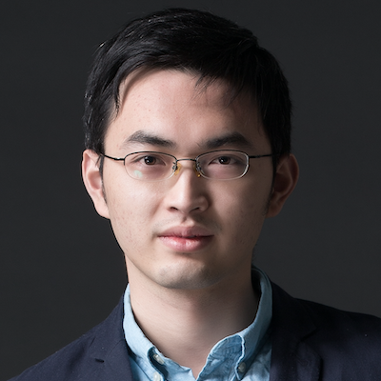
[FirstName] | Lei
[LastName] | Xiong
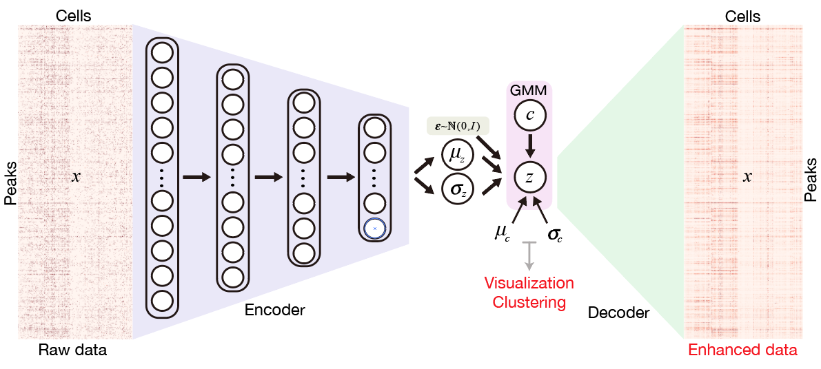
[封面图片]

